Worksheet
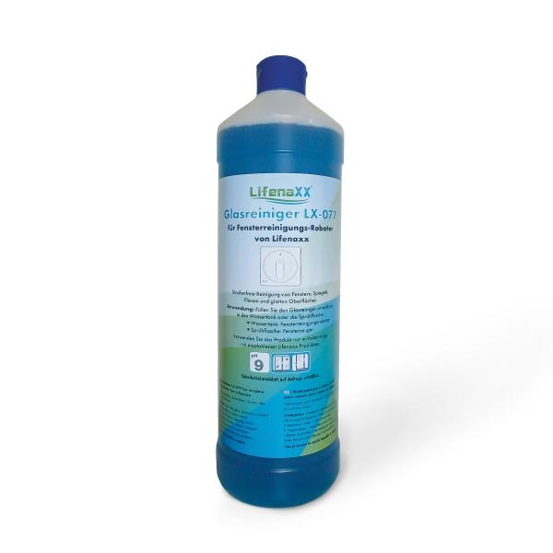
Lifenaxx Reinigungslösung für Fenster Roboter LX-077

Artikelnummer | 5417 |  | VE | 12
EAN | 4026899039439 |  | Stück pro Palette | 720
Zollnummer | 34029090 |  | Lagen Pro Palette | 6

Abmessungen - Artikel
Länge(cm) | Breite(cm) | Höhe(cm) | Gewicht(g)
8 | 8 | 28 | 1100

Abmessungen - Artikelverpackung
Länge(cm) | Breite(cm) | Höhe(cm) | Leergewicht(g) | Gewicht(g) Artikel+Verpackung
8 | 8 | 28 | 0 | 1120

Abmessungen - VE Karton (Masterkarton)
Länge(cm) | Breite(cm) | Höhe(cm) | Gewicht(g)
32.5 | 24.5 | 29 | 13120

Verpackung - Bestandteile
Rest Zubehör (g) | Papier/Pappe (g) | Styropor (g) | Kunstst. Hohlkörper(g) | Kunstst. Folien(g) | Materialverbunde (g)
0 | 0 | 0 | 0 | 0 | 0

Weiterführende Informationen
Technaxx Reseller Portal

